표지
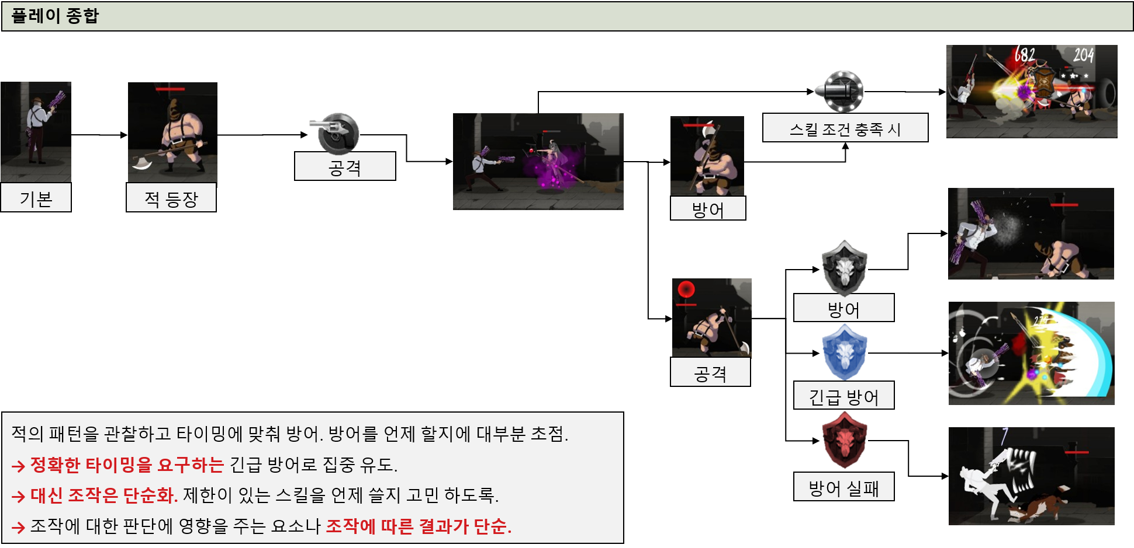
클라이언트 DB
아이템-
강화 결과를 반영한 아이템들 최종 능력치 값을 기록.
 |  |  |  |  | 필요 시스템을 적어보자
 |  |  |  |  | 공격
시트 이름 | 내용 | 관련 시트 | languege | 비고 | 방어
character table
각 캐릭터 별 기본 능력치와 레벨 당 증가 값.
inventory DB
character | 캐릭터의 기본 능력치와 레벨 당 상승 능력치, 보유한 스킬 종류 | skill, equip, anim | o | 주요 시트 | 스킬
combat DB
임시 전투 DB. 사용중인 캐릭터의 능력치와 플레이 중 바뀌는 HP 등을 기록
skill | 캐릭터가 사용 하는 스킬의 정보 | character | o |  | 투사체
equip table
캐릭터가 장착 하는 무기와 방어구의 능력치.
equip | 캐릭터에 착용 하는 장비의 능력치 | character, option | o |  | 캐릭터
장비에 붙을 수 있는 추가 옵션. 획득 할 때 마다 랜덤하게 종류와 값이 지정.
account DB
계정DB. 계정 연동 상태, 친구 맺음 상태, 보유한 아이템 목록,업적, 클리어한 스테이지 등.
option | 장비 획득 시 무작위로 정해지는 옵션의 종류 | equip | o |  | 장비
option table
mainstageinfo | 메인 스테이지가 가지는 정보 | map,mob | o | 각 콘텐츠 별로 시트 분할 예정
skill table
스킬 테이블. 스킬의 작동 방식과 효과, 데미지 값 등 지정.
map | 스테이지에 사용 되는 맵의 정보 | stageinfo | x
mob | 몬스터와 장애물, 보스 몬스터 정보 | map | o
stageloot | 작성중
스테이지
퀘스트
looting | 작성중
stageinfo table
mission table
lootlist table
stageloot table
mission | 작성중
MOB table
리소스 테이블 | 작성중
mob | 몬스터와 장애물, 보스 몬스터 정보 | map | o
map table

스킬 데미지 계산공식. 스킬 데미지 = [(skill_baseNUM) + (character_ad+equip_add ad)skill_ADscale]skill_spellscale

전투 구간
보스 구간 진입 시 연출과 ui 변화

데미지 계산 공식
데미지 시스템에 대한 설명

combat DB(이하 DB로 설명)에서 받아 오는 값을 기준으로 아래의 식이 적용 됨
DB에는 캐릭터의 능력치와 레벨 당 상승 수치, 장비의 수치와 강화 수치에 따른 수치를 합쳐 저장.

character
skill
equip
inventory DB

combat DB에 기록 되는 캐릭터의 공격력 예시
character_AD= [character_AD + (level*add AD)]+[equip_AD+ (level*add AD)]
DB에 기록 되는 캐릭터의 공격력 = 캐릭터 테이블의 공격력과 캐릭터의 레벨과 추가 공격력을 곱한 값

스킬 데미지 계산공식.
combat DB에서 값을 받아 옴.
스킬 데미지 = [(skill_basevalue) + (character_ad)skill_ADscale](skill_spellscale + character_spell)

전투 구간 시스템 플로우 차트
전투 구간 전 연출
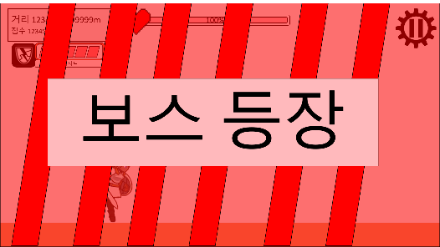

스테이지 정의: 구간의 집합
구간: 미리 맵 에디터로 만들어 놓은 짧은 길이의 맵.
랜덤 요소 체크: 콘텐츠에 따라 동일한 하나의 스테이지라도 구간의 순서나 구성이 바뀔 수 있다.

시작
공격
구간
러닝 구간
랜덤 요소 체크
러닝 구간 전체 구성.
캐릭터

장비
전투 구간
어떤 보스가 등장 할 지 체크
등장 컷 신 등 연출

PC의이동 애니메이션 재생 중지
캐릭터

스킬

보스 정보 출력

YES
배경 이미지 이동 연출 중지
보스 등장 애니메이션 출력

ui 전체 숨김

NO

보스 등장 시네마틱 존재
클리어 한 적이 있는지?
보스 등장 컷 신 존재

시네마틱 재생
보스 등장 컷신 재생

스킬 발동 조건 체크 및 데미지 계산

PC 방어 능력 출력

PC가 막기 능력 보유

좌측 하단에 막기 ui 출력
좌측 하단에 회피 ui 출력

공격

공격 가능 한지 조건 체크.
→공격 중인지
→상태이상 확인
→방어 중인지:: 방어가 우선권 가질 수 있게.
공격 대상 지정
공격 속도에 비례해 일반 공격 재생
명중 판정
→타겟의 상태:: 방어인지, 무적인지에 따라 UI 출력
데미지 계산

공격 조작 시 시작
스킬의 잔여 재사용 대기 시간=0

PC 공격 회수 초기화
스킬의 발동 확률 유무
1~1000 중 무작위 숫자스킬< 발동 확률
공격 중 방어/회피 조작이 가능한 모션과 그렇지 않은 모션을 구분하기 위해 아래의 단계로 공격 상태를 나누고자 함.
1~1000 중 무작위 숫자 출력

선행 모션
공격 중 모션
후 딜레이
선행 모션 상태: 방어/회피 조작 가능
공격 모션 상태: 방어/회피 조작 불가
후 딜레이 모션 상태: 방어/회피 가능
공격 상태 상세 구분 방어 조작 가능 여부
공격 스킬인지
스킬의 이펙트 출력

스킬이 공격력 계수를 가짐
(보스 HP)-(최종 보스 피격 데미지)=보스 HP
PC가 화염 속성에 추가 데미지 여부
(PC 공격력*스킬의 공격력 계수) = 스킬 데미지
스킬의 공격 방식이 근접
PC의 근접 공격 배율 =0
보스 속성 나무
스킬 데미지=최종 스킬 데미지
타겟 몬스터의 피해 감소율(최종 스킬 데미지-타겟 몬스터의 방어력)=타겟 몬스터 피격 데미지
보스 피격 데미지*120%=최종 보스 피격 데미지

pc 공격 불가 상태
보스 HP 입력
명중 시 발동 하는 스킬 확인
→발동 조건 체크:: 확률에 따라 발동 하는지
→재사용 대기시간 확인
→효과 종류:: 공격, 버프
→계수 적용:: 공격력 계수, 주문력, 고정 등 스킬의 수치 값에 관여 하는 부분이 있는 지 확인하고 스킬 데미지 산출
→공격 타입: 근접인지 투사체 발사인지
→속성 별 상성: 강한 상성 일 때 데미지 20% 추가

pc 상태이상 상태

(스킬 데미지)(PC의 근접 공격 배율)=최종 스킬 데미지
보스 속성 물
보스 피격 데미지*90%=최종 보스 피격 데미지
공격 불가 상태를 알리는 사운드 출력
스킬이 주문력 계수를 가짐
갱신 된 보스 HP 출력
pc가 방어 상태

스킬의 투사체 패턴에 따라 투사체 이동 경로, 속도 부여
스킬의 투사체 생성
스킬 데미지 만큼 데미지 부여

스킬의 공격 방식이 투사체
애니메이션 재생
보스 피격 데미지=최종 보스 피격 데미지
보스 정보 UI 갱신
PC에게 공격 불가 상태 부여

향후 투사체 관련 시스템 작성
보스 속성 불
PC가 물 속성에 추가 데미지 여부

최종 보스 피격 데미지 만큼의 데미지 UI 출력
보스 피격 데미지*120%=최종 보스 피격 데미지

보스 속성 나무
스킬의 이펙트 재생

보스 피격 데미지*90%=최종 보스 피격 데미지

PC의 공격 애니메이션을 (PC의 공격 속도)초 만큼 재생.
주문력 계수 버프
스킬의 버프 종류가 공격력 증감
스킬의 버프 종류가 방어력 증감
스킬의 버프 종류가 공격속도 증감
스킬의 버프 종류가 체력최대치 증감
추가 예정
버프 수치 값만큼의 공격력 증가 버프를 스킬의 지속시간 동안 버프 타겟에게 부여
버프 수치 값 만큼의 벙어력 버프를 스킬의 지속 시간 동안 버프 타겟에게 부여
버프 수치 값 만큼의 공격 속도 버프를 스킬의 지속시간 동안 타겟에게 부여
버프 수치 값을 만큼의 최대 체력 증가 버프를 스킬의 지속시간 동안 부여 타겟에게 부여
버프 스킬인지
스킬의 버프 수치+(PC 주문력*스킬의 버프 계수) =버프 수치
스킬의 대상이 타겟된 몬스터
스킬의 대상이 모든 몬스터
스킬의 대상이 PC
버프 타겟= pc
스킬의 애니메이션 재생

명중 판정 처리
보스 피격 데미지=최종 보스 피격 데미지

PC와 가장 가까운 mob을 타겟

공격력 계수 버프
스킬의 공격 회수 -1
스킬의 버프 수치+(PC 공격력*스킬 버프 계수)=버프 수치
버프 타겟= 공격 타겟 몬스터
보스 속성 물
타겟 mob의 상태 방어
PC가 나무 속성에 추가 데미지 여부
gurad 시스템 메세지 출력

보스 피격 데미지*120%=최종 보스 피격 데미지

추가 예정
스킬의 공격 횟수=0

무적 시스템 메세지 출력
스킬의 버프 수치= 버프 수치
버프 타겟= 모든 몬스터
보스 속성 불

보스 피격 데미지*90%=최종 보스 피격 데미지
PC 공격 명중 판정
데미지와 스킬 횟수 관련 수치 값 초기화
(최종 보스 피격 데미지
보스 피격 데미지
최종 스킬 데미지
스킬 데미지
스킬의 공격 회수)

갱신 된 보스 HP 출력
공격 방식 구분, 데미지 계산.

보스 피격 데미지=최종 보스 피격 데미지

무속성 스킬

보스의 피해 감소량((PC의 공격력)-(보스의 방어력))=일반 공격 보스 피격 데미지

스킬 이펙트 재생

(보스 HP) - (일반 공격 보스 피격 데미지)=보스 HP

데미지, UI 출력
보스 체력 입력

버프 수치 값 초기화

스킬의 공격 횟수=0

보스 체력 출력

종료

보스 정보 UI 갱신

pc의 공격 불가 상태 해제

PC가 공격 시 발동 되는 스킬 보유

스킬 시스템

 |  | 버프와 공격이 동시에 적용 되는 스킬을 만들어 주기 위함.
종료

방어(회피와 막기로 나뉨)

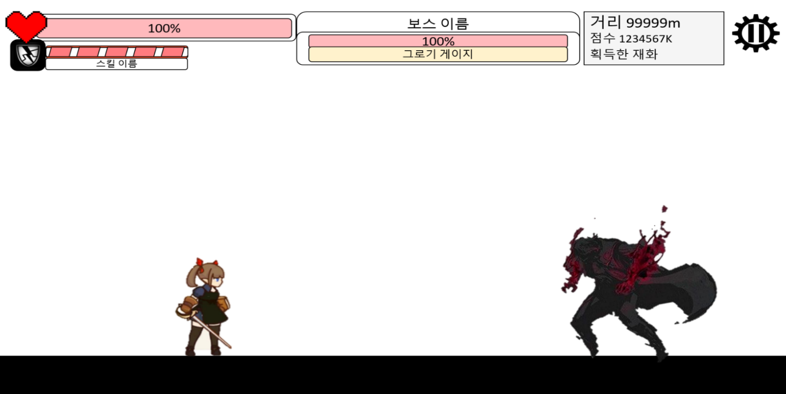


방어/ 회피영역
높이는 캐릭터 높이 + 고정 높이.
길이= (기본 길이*캐릭터가 가진 방어 판정 범위 능력치)
보스 몬스터의 공격 영역

공격 영역
방어
영역
방어
영역

투사체 방식을 사용 하기 위해 필요.

피격 역역
피격 역역
근접 공격 체크 방식

 | 5 |  | 7

방어 가능한 상태인지 체크
- 방어 상태
- 지속 방어 상태
- 공격 중인 상태
- 상태이상
-
종류 체크
- 막기
- 회피
방어 영역 내 공격 확인
- 공격 종류 확인(투사체/일반 공격)

시작

캐릭터 정보 출력

pc가 방어 상태
공격 중 시스템 메세지 출력

pc가 상태이상

pc가 공격 중 상태

PC에게 (PC의 방어 판정 시간)초 방어 상태 부여

PC의 방어 애니메이션 재생.

pc의 방어영역 내 투사체 또는 근접공격 존재

pc의 방어 종류가 회피
pc에게 회피 판정 부여
pc의 회피 애니메이션 재생
회피 시스템 메세지 출력

pc의 방어 종류가 막기.
(+10은 최소 데미지 설정을 위함.
전투 관련 PC 정보
현재 HP
데미지 관련 상수
pc의 방어영역 내 투사체 유무
공격 횟수
투사체의 파괴 애니메이션 재생
방어 영역 내 투사체 삭제
투사체 이동 정지
방어 시스템 메세지 출력
(pc의 피해 감소율(투사체의 공격력-pc의 방어력)10%)+10=pc 피격 데미지
PC 현재 HP 입력
pc 현재 HP - pc 피격 데미지
PC 현재 HP 출력
PC의 방어 이펙트 출력
최대 HP

pc가 회피 시 발동 하는 스킬 보유

스킬 시스템으로

PC 피격 데미지 만큼 시스템 메세지 출력

PC 피격 데미지 리셋

pc가 투사체 방어 시 발동 하는 스킬 보유
스킬 시스템으로

pc의 방어영역 내 근접 공격 유무
시작

근접 공격 판정 삭제

(pc의 피해 감소율(의 공격력-pc의 방어력)10%)+10=pc 피격 데미지

pc 현재 HP - pc 피격 데미지

PC 현재 HP 입력

PC 현재 HP 출력

근접 공격 애니메이션 정지

방어 영역 내 근접 공격 삭제

PC의 방어 이펙트 출력

방어 시스템 메세지 출력

PC 피격 데미지 만큼 시스템 메세지 출력

PC 피격 데미지 리셋

pc가 근접 공격 방어 시 발동 하는 스킬 보유
스킬 시스템으로

예비백업
전투 구간 전 연출 흐름도
스테이지 정의: 구간의 집합
구간: 미리 맵 에디터로 만들어 놓은 짧은 길이의 맵.
랜덤 요소 체크: 콘텐츠에 따라 동일한 하나의 스테이지라도 구간의 순서나 구성이 바뀔 수 있다.

시작
YES
공격

NO
캐릭터

회피

구간
러닝 구간
랜덤 요소 체크
러닝 구간 전체 구성.
스테이지 정보 불러옴
보스 등장 ui 출력
캐릭터 이동 애니메이션 재생 중지
배경 이미지 이동 연출 중지
ui 전체 숨김
보스 정보 불러옴
보스 등장 애니메이션 출력
방어

 |  |  |  |  |  |  |  |  |  | 3
보스 등장 컷 신 생략 활성화
보스 등장 컷 신 유무
여분
보스 등장 컷신 재생
유저 게임 플레이 설정 정보 불러옴
전투 구간
어떤 보스가 등장 할 지 체크
등장 컷 신 등 연출
시작

시네마틱 유무 확인
클리어 한 적이 있는지?
공격 선 딜레이나 후 딜레이.
스킬 체크 하는 부분이 필요 한데.

공격 가능 한 상태인지 체크
보스의 공격으로 인한 상태이상
장비

캐릭터

스킬
좌측 하단에 방어 ui 출력
좌측 하단에 회피 ui 출력
캐릭터의 방어 능력 유무
시네마틱 재생
ui 전체 출력
상단 중앙 스테이지 진행도 숨김
상단 중앙 보스 ui 출력
캐릭터 정보 불러옴

투사체 공격 인가?
근접공격

출력 되어야 하는 정보.
체력 %
그로기 게이지
이름
속성

공격 선 딜레이
((캐릭터 공격 속도)/100*15)초 만큼 부여.
공격 조작 불가.
방어 조작 가능
투사체가 몇 개 발사 하는 지?
스킬 대상이 pc

시작
공격 선행 애니메이션 재생

스킬 대상이 보스
보스

공격 중 방어/회피 조작이 가능한 모션과 그렇지 않은 모션을 구분하기 위함.

스킬 대상이 전체
공격 버튼을 눌렀을 때
공격 불가 시스템 메세지 출력
공격 속도에 비례해 일반 공격 재생
공격 속도에 비례해 일반 공격 재생
공격 속도에 비례해 일반 공격 재생
선행 모션
공격중 모션
후 딜레이
선행 모션 상태: 방어/회피 조작 가능
공격 모션 상태: 방어/회피 조작 불가
후 딜레이 모션 상태: 방어/회피 가능
공격 상태 상세 구분 방어 조작 가능 여부
시작

공격 가능 한지 조건 체크.
→공격 중인지
→상태이상 확인
→방어 중인지:: 방어가 우선권 가질 수 있게.
공격 대상 지정
공격 속도에 비례해 일반 공격 재생
명중 판정
→타겟의 상태:: 방어인지, 무적인지에 따라 UI 출력
데미지 계산
공격 선 딜레이나 후 딜레이.
시작

보스의 공격으로 인한 상태이상

공격 가능 한 상태인가?
공격 불가 시스템 메세지 출력
캐릭터 정보 출력
 |  |  | \

N회 공격 시 다음 공격에 효과가 추가 되는 종류의 스킬 체크, rpg게임에서 얘기 하는 스택(stakc) 개념
일반 공격에 추가 되는 스킬 사용 조건 만족 여부

공격 상태

(일반 공격에 스킬 효과 적용. 데미지 증가, 범위 내 투사체 파괴 등의 기능 제작 예정)
명중 시 발동 하는 스킬 확인
→발동 조건 체크:: 확률에 따라 발동 하는지
→재사용 대기시간 확인
→효과 종류:: 공격, 버프
→계수 적용:: 공격력 계수, 주문력, 고정 등 스킬의 수치 값에 관여 하는 부분이 있는 지 확인하고 스킬 데미지 산출
→공격 타입: 근접인지 투사체 발사인지
→속성 별 상성: 강한 상성 일 때 데미지 20% 추가
캐릭터 상태이상

공격 속도에 비례해 일반 공격 재생
방어 중 상태
공격 불가 상태를 알리는 사운드 출력

PC에게 공격 불가 상태 부여
gurad 시스템 메세지 출력
'방어함' UI 출력
보스가 피격 받는 상태인지 여부

무적 시스템 메세지 출력
PC와 가장 가까운 대상을 타겟팅

 | sds
데미지 계산, 입력
PC의 공격 애니메이션 재생
sdsd
발동 확률이 존재하는 스킬
그로기 게이지 계산, 입력
공격 대상을 정해주는 부분이 필요하다.

타겟팅된 몬스터의 정보 출력
무작위 숫자 출력

캐릭터가 공격 성공 시 발동 하는 스킬 보유 여부
몬스터의 상태 방어
1에서 10,000까지 숫자 중 랜덤으로 뽑아서 10,000을 100%로 계산. (ex. 5,000= 50%)
우측 터치 입력을 유지 하고 있으면 다시 처음으로 돌아감.

무작위 숫자> 스킬의 확률

몬스터의 상태 무적
RANDOM=확률 계산
버튼 입력 상태 유지
 |  |  |  | 발동 조건 | 공격 시 | 방어 시
 |  |  |  | 대상 지정 범위 | 타겟 된 적 | 보스 | 자신 | 전체
 |  |  |  | 재사용 대기 시간 | 없음 | 초
 |  |  |  | 발동 확률 |  |  |  |  | 발동 조건 > 재사용 대기시간 > 발동확률
PC 공격 명중 판정
PC의 (공격력 수치)(주문력 수치)
 |  |  |  | 공격 종류 | 밀리 | 투사체
 |  |  |  | 공격 횟수 | int
(캐릭터가 보유한 스킬이 가진 확률 값)>RANDOM
 |  |  |  | 피해 배율 | 캐릭터 비례 데미지 | 고정 데미지 | 혼합
 |  |  |  | 원소 속성 | 캐릭터의 속성을 따라감 | 무속성 | 3속성 | 신성=모든 속성에 추가 데미지
스킬의 이펙트 출력 여부
스킬의 이펙트 출력
스킬의 캐릭터 애니메이션 출력 여부
스킬의 캐릭터 애니메이션 재생
 |  |  |  | 이펙트
 |  | 스테이지 진행 중 체크 하느 PC 정보 |  | 캐릭터 모션
 |  | 기본 정보
 |  | 현재 공격 회수
조작 키 홀드 상태
종료
 |  | HP
스킬 사용
 |  | 현재 방어 횟수
현재 공격 회수>스킬의 공격 회수 조건
PC가 공격 시 발동 되는 스킬 보유
발동 확률 유무
1~1000 중 무작위 숫자스킬< 발동 확률
잔여 재사용 대기 시간=0
1~1000 중 무작위 숫자 출력

방어
(보스 피해 감소 배율)(PC 공격력*스킬의 피해 배율 수치 *PC 주문력-보스 방어력) = 스킬 데미지


스킬의 이펙트 출력

방어/ 회피영역
높이는 캐릭터 높이 + 일정 길이.
길이는 캐릭터가 가진 방어 판정 범위 같은 능력치에 따라 변함.

피해 배율이 캐릭터 공격력 비례
피해 배율이 고정 데미지
(보스 피해 감소 배율)(PC 공격력*스킬의 피해 배율 수치 *PC 주문력-보스 방어력) = 스킬 데미지
공격 스킬인지
(스킬의 피해 배율 수치)=스킬 데미지
(스킬의 피해 배율 수치*PC 주문력)=스킬 데미지
피해 배율이 주문력 비례 일때
PC가 화염 속성에 추가 데미지 여부
보스 속성 나무
방어
영역
투사체 방식을 사용 하기 위해 필요.
스킬의 공격 방식이 근접
PC의 근접 공격 배율 =0
스킬 데미지=최종 스킬 데미지
타겟 몬스터의 피해 감소율(최종 스킬 데미지-타겟 몬스터의 방어력)=보스 피격 데미지
보스 피격 데미지*120%=최종 보스 피격 데미지
(보스 HP)-(최종 보스 피격 데미지)=보스 HP

보스 HP 입력

(보스 HP) -((PC의 공격력)-(보스의 방어력))
보스 정보 입력
((PC의 공격력)-(보스의 방어력))
해당 값 만큼의 데미지 UI 출력
보스 정보 UI 갱신
갱신 된 보스 정보 출력

캐릭터 능력이 방어일 경우
조작 키 홀드
상태 체크
영역 내 적 투사체 유무
일정 시간 방어 판정 부여
보스 속성 물
보스 피격 데미지*90%=최종 보스 피격 데미지
(스킬 데미지)(PC의 근접 공격 배율)=최종 스킬 데미지
갱신 된 보스 HP 출력

일정 시간 회피 판정 부여
좌측 영역 터치 시 시작
공격 선 딜레이나 후 딜레이.
종료

보스의 공격으로 인한 상태이상
방어 가능 한 상태인가?
보스 피격 데미지=최종 보스 피격 데미지

보스 정보 UI 갱신
 |  |  |  |  |  |  |  |  |  |  | 3

PC가 물 속성에 추가 데미지 여부
보스 속성 불

최종 보스 피격 데미지 만큼의 데미지 UI 출력
스킬 데미지 만큼 데미지 부여
스킬의 투사체 패턴에 따라 투사체 이동 경로, 속도 부여
보스 피격 데미지*120%=최종 보스 피격 데미지
스킬의 투사체 생성

스킬의 공격 방식이 투사체

보스 속성 나무
스킬의 이펙트 재생

보스 피격 데미지*90%=최종 보스 피격 데미지

버프 스킬인지
주문력 계수 버프
공격력 계수 버프
스킬의 버프 수치+(PC 주문력*스킬의 버프 계수) =버프 수치
스킬의 버프 수치*(PC 공격력*스킬 버프 계수=버프 수치
스킬의 버프 수치= 버프 수치
추가 예정
향후 투사체 관련 시스템 작성

회피

보스 피격 데미지=최종 보스 피격 데미지

보스 속성 물

PC가 나무 속성에 추가 데미지 여부

보스 피격 데미지*120%=최종 보스 피격 데미지

보스 속성 불

보스 피격 데미지*90%=최종 보스 피격 데미지

보스 피격 데미지=최종 보스 피격 데미지

무속성 스킬

종료

